Início
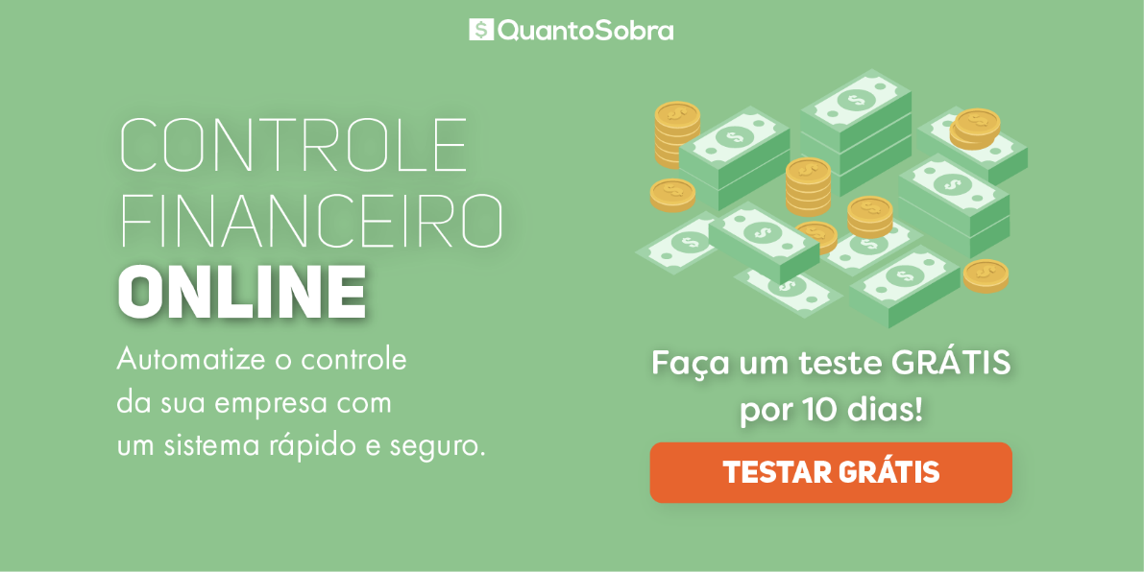
Planilha grátis oferecida para você pelo Software de Gestão (ERP) para PME.

Como Utilizar esta Planilha?
Clique aqui

 | Siga-nos no Youtube

 | Confira nosso Blog com muitos artigos grátis para você crescer sua empresa!

Como Usar Esta Planilha
Planilha da Curva ABC de Estoque
 |  | Veja como usar:

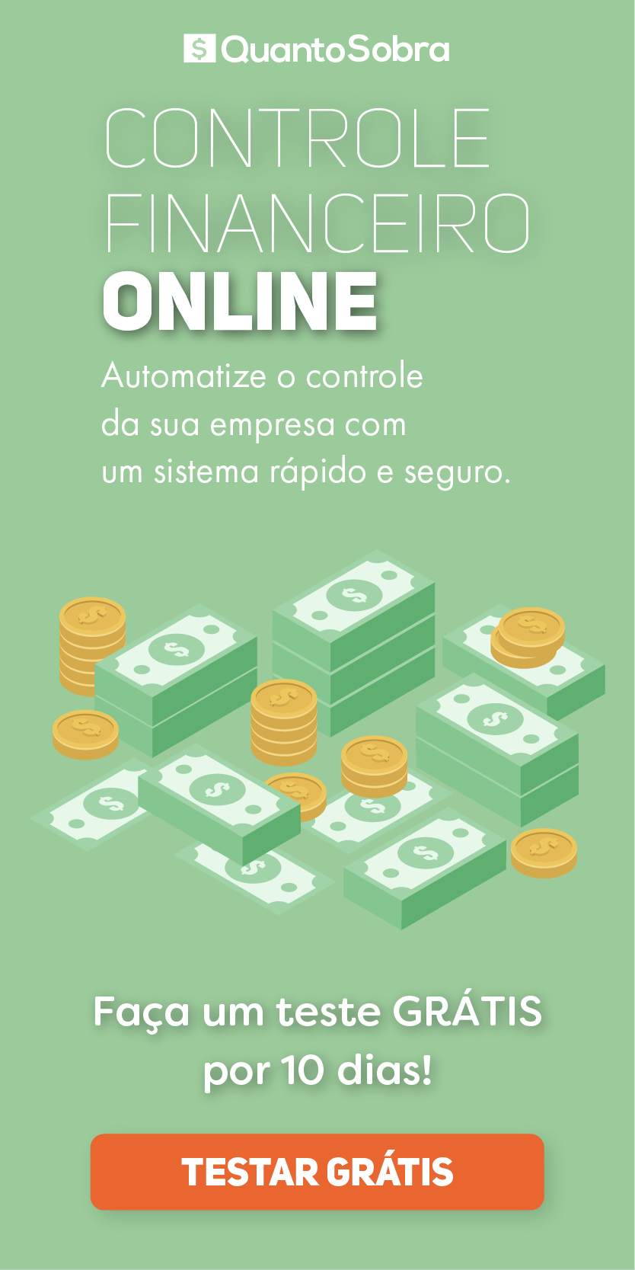
 | 1) Preencha somente as células em amarelo;
 | 2) Exclua as linhas que não forem preenchidas;
 | 3) Leia este artigo sobre CURVA ABC em nosso blog;
 | 4) Selecione todos os itens e totais de vendas e classifique-os em ordem decrescente.
 | Período Analisado
 | CURVA ABC
 | Item | Total de Venda | % INDIV. | Acumulado | CURVA ABC
 | Insira o nome dos produtos analisados | Total de venda do item citado no período analisado | [AUTOMÁTICO] - % que o item citado representa do total. | [AUTOMÁTICO] - % acumulado dos itens citados. | [AUTOMÁTICO] Classificação do item citado na Curva ABC.
 | Item 1 | R$ 2,000.00 | 57.14% | 57.14% | A
 | Item 2 | R$ 1,000.00 | 28.57% | 85.71% | B
 | Item 3 | R$ 500.00 | 14.29% | 100.00% | C
 | TOTAL | R$ 3,500.00

 |  | RELATÓRIO FINAL
 |  | Curva | Proporção itens | Proporção valores
 |  | A | 33.33% | 57.14%
 |  | B | 33.33% | 28.57%
 |  | C | 33.33% | 14.29%

QuantoSobra


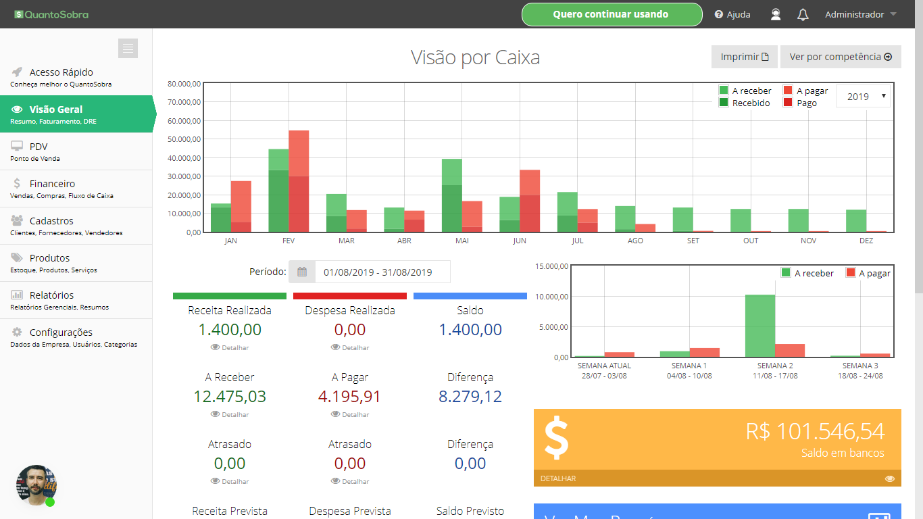
Já pensou todo controle da sua empresa automatizado?
Contas a pagar e a receber integradas com lançamento de VENDAS e COMPRAS, já baixando itens do estoque, tudo online e sem dificuldades?

